Formulas
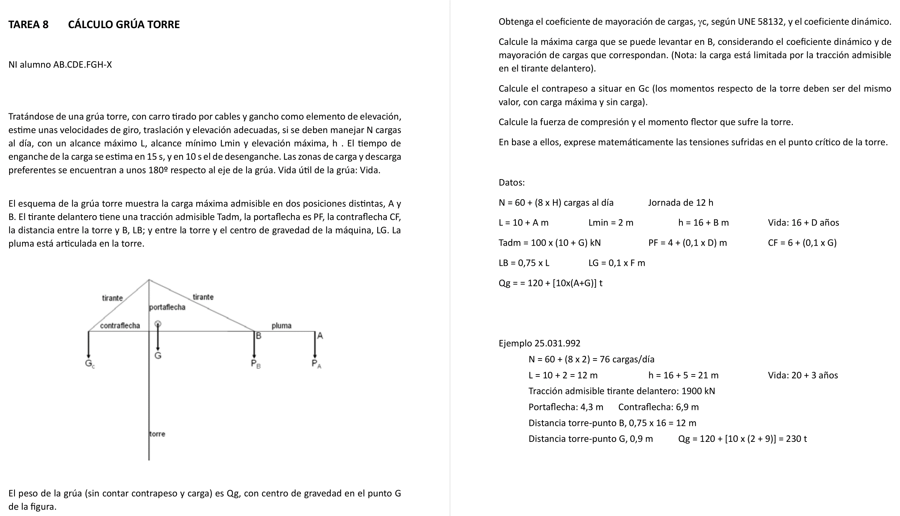
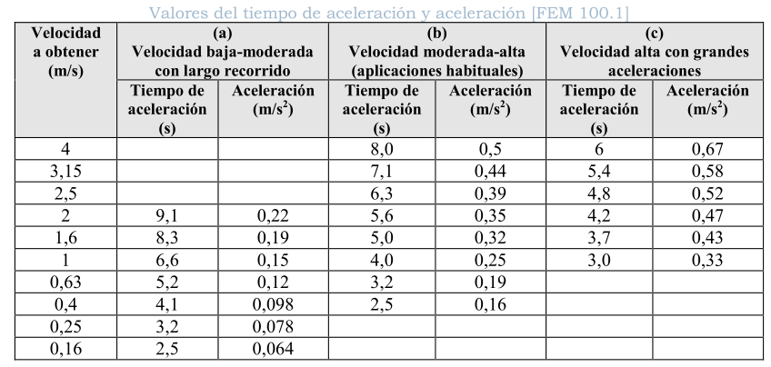
A | B | C | D | E | F | G | H | I | J | K | L | M
2 | TAREA 8 | CÁLCULO GRÚA TORRE
3
4 | Alumno: | =BUSCARV(M4;Listado!B3:C22;2;FALSO) |  |  |  | Fecha: |  | Nota: |  |  | NI
5 |  |  |  |  |  |  |  |  |  |  | A = | =EXTRAE(M4;1;1)
6 |  |  |  |  |  |  |  |  |  |  | B = | =EXTRAE(M4;2;1)
7 |  |  |  |  |  |  |  |  |  |  | C = | =EXTRAE(M4;3;1)
8 | Cargas / día: |  | N = 60 + (8xH) = |  | =60+(8*($M$12)) |  |  | (hipótesis) |  |  | D = | =EXTRAE(M4;4;1)
9 | Horas por jornada: |  | J = |  | 12 | h |  | días/sem = | 5 |  | E = | =EXTRAE(M4;5;1)
10 | Alcance máximo: |  | L = 10 + A = |  | =10+$M$5 | m |  | sem/año = | 45 |  | F = | =EXTRAE(M4;6;1)
11 | Alcance mínimo: |  | Lmin = |  | 2 | m |  |  |  |  | G = | =EXTRAE(M4;7;1)
12 | Elevación máxima: |  | h = 16 + B |  | = 16 + $M$6 | m |  |  |  |  | H = | =EXTRAE(M4;8;1)
13 | Tiempo de enganche: |  |  |  | 15 | s
14 | Tiempo desenganche: |  |  |  | 10 | s
15 | Zonas de carga y descarga diametralmente opuestas.
16 | Vida útil de la grúa: |  | Vida = 16 + D = |  | =16+$M$8 | años
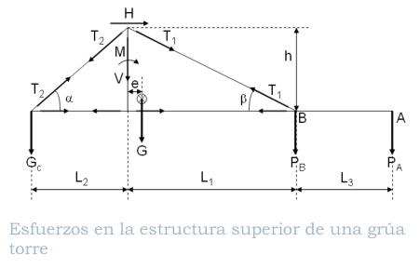
17 | Tracción admisible tirante delantero: |  |  |  | Tadm = 1000 x (10 + G) = |  | =1000+(100*$M$11) | kN
18 | Portaflecha: |  | PF = 4,D = |  | =4+(0,1*$M$8) | m
19 | Contraflecha, L2: |  | CF = 6,G = |  | =6+(0,1*$M$11) | m
20 | Distancia torre-B: |  | LB = 0,75 L = |  | =0,75*$F$10 | m |  | Beta = atan(PF/LB) = |  | =ATAN($F$18/$F$20) |  | rad
21 | Distancia torre-G: |  | LG = 0,F = |  | =0,1*$M$10 | m |  |  |  | =GRADOS($K$20) |  | grados
22 | Peso grúa: | Qg = 120 + [10 x (A+G)] = |  |  | =120+(10*(M5+M11)) |  | t
23
24 | La máquina hace pocos ciclos por hora. Supondré velocidades lentas y haré la comprobación. |  |  |  |  |  |  |  | (Ver página 231 - [1])
25 | Velocidad elevación: |  | VL = | 0.4 | m/s
26 | Velocidad traslación: |  | VT = | 0.4 | m/s
27 | Velocidad rotación: |  | nR = | 1 | rpm
28
29 | Secuencia y tiempos. Posición inicial, gancho abajo en zona de carga.
30 |  | Enganche: |  |  |  | =$F$13 | s | El tiempo de rotación se incluye en el de traslación.
31 |  | Tiempo de subida, h: |  | ts = h/VL = |  | =$F$12/$E$25 | s | No cuento tiempo de bajada por hacer movimientos
32 |  | Traslación, L - Lmin: |  | tt = (L-Lmin)/VT = |  | =($F$10-$F$11)/$E$26 | s |  | sucesivos los de subida y traslación.
33 | B | C | D | E | F | G | H | I | J | K | L | M
34 |  | Desenganche: |  |  |  | =$F$1410 | s
35 |  | Traslación de vuelta: |  |  |  | =$G$32 | s
36 |  | Bajada: |  |  |  | =$G$31 | s
37 |  |  |  | Tot ciclo: | tc = | =SUMA(G30:G36) | s
38
39 |  | Tiempo disponible: |  | td = J x 3600 / N = |  | =$F$9*3600/$F$8 | s |  | ¿ td > tc ? | =SI(G39>G37; "Acept"; "Tiempo insuf.")
40
41 | Clasificación UNE aparato
42 |  | Años: | =16+$M$8 |  | Días útiles / año: |  | =$J$9*$J$10 | días/año |  | (45 sem x 5 dia/sem)
43 |  | Horas/dia: | =$F$9 |  | Movimientos/día: |  | =$F$8 | ciclos/día
44 |  | Total ciclos: |  | años x días/año x ciclos/día = |  |  | =$D$41*$H$41*$H$42 | ciclos |  | Clase ut. | U5
45 |  | Estado de carga aparato: |  |  | Q | 3 | (hipótesis)
46 |  | Grupo del aparato: |  |  | =L44 | ="Q"&G45 | --> | A6
47
48 | Clasificación UNE mecanismo de elevación
49 |  | Mecanismo elevación: |  |  | Estimamos en un 50% el tiempo de funcionamiento |  |  |  |  |  | f = | 0.5
50 |  | Horas de vida del aparato: |  |  | años x días/año x h/día = |  |  |  | =D42*H42*D43 | h
51 |  | Horas de funcionamiento mecanismo: |  |  |  |  | =M49*J50 | h |  | Clase utilización |  | T8
52 |  | Estado de carga mec. elev: |  |  | L | 3 | (hipótesis)
53 |  | Grupo del mecanismo: |  |  | =M51 | ="L"&G52 | --> | M8
54
55 | Coeficiente de mayoración de cargas |  |  |  |  | =I46 | --> | gamma_c | = | 1.14
56
57 | Factor epsilon: |  | VL | = | =$E$25 | m/s
58 |  |  | Grúa pluma |  |  |  | epsilon | = | 0.3
59
60 | Coeficiente dinámico: |  |  | 1 + (epsilon x VL) = |  | =1+J58*F57 |  | psi = | =MAX(G60;1,15)
61
62 | Máxima carga en B: |  | T1 sen beta = psi PB |  | --> | PB = Tadm x sen(beta) / (gamma_c x psi) = |  |  |  | =$H$17*SENO($K$20)/($K$55*$J$60) | kN
63 |  |  |  |  |  |  |  |  |  | =K62/9,806 | t
64
65
66 | B | C | D | E | F | G | H | I | J | K | L | M
67
68 | Cálculo contrapeso: |  | (Mirar problema 6.4 - Julio) |  |  | Debe compensar el momento de la grúa y la mitad del momento máximo de la carga.
69 |  |  | Gc x L2 = (Qg x e) + (PB x L1)/2 |  |  | --> | Gc = | (((F22*F21)+((K63*F20)/2)))/F19 | t
70 |  |  |  |  |  |  |  | =I69*9,806 | kN
71
72 | Fuerza de compresión: |  | Sc = | gamma_c x [Gc + Qg + (psi x PB)] = |  |  | = K55*(I69+F22+(J60*K63)) | t
73 | Flector sobre torre: |  | M = | gamma_c x [- (Gc x L2) + (Qg x e) + psi x (PB x L1)] = |  |  |  |  | =K55*((-I69*F19)+ (F22*F21)+(J60 *(K63*F20))) | t · m
74 |  |  |  |  |  |  |  |  | =J73*9,806 | kN · m
75
76 | La torre presentará un punto crítico a tracción, por la flexión M (sin contar compresión de carga).
77 |  | Y otro punto crítico a compresión, por flexión más compresión.
78
79
80
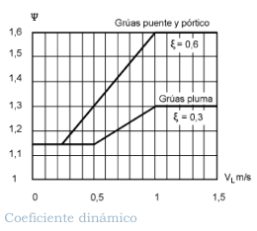
81
82
83
84
85
86
87
88
89
90
91
92
93
94
95
97

Original
ING. TRANSPORTE |  |  | Problema |  | Cálculo grúa torre
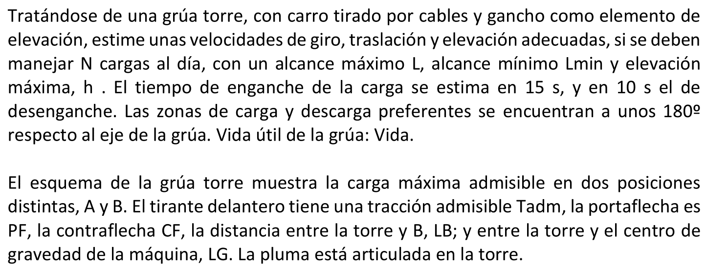
Alumno: | García Ramírez, Fernando |  |  | Fecha: |  |  | Nota:
 |  |  |  |  |  |  |  |  |  | DNI | 25031992k
 |  |  |  |  |  |  |  |  |  | A = | 2
 |  |  |  |  |  |  |  |  |  | B = | 5
 |  |  |  |  |  |  |  |  |  | C = | 0
Cargas / día: |  | N = 60 + (8xH) = |  | 76 |  |  | (hipótesis) |  |  | D = | 3
Horas por jornada: |  | J = |  | 12 | h |  | días/sem = | 5 |  | E = | 1
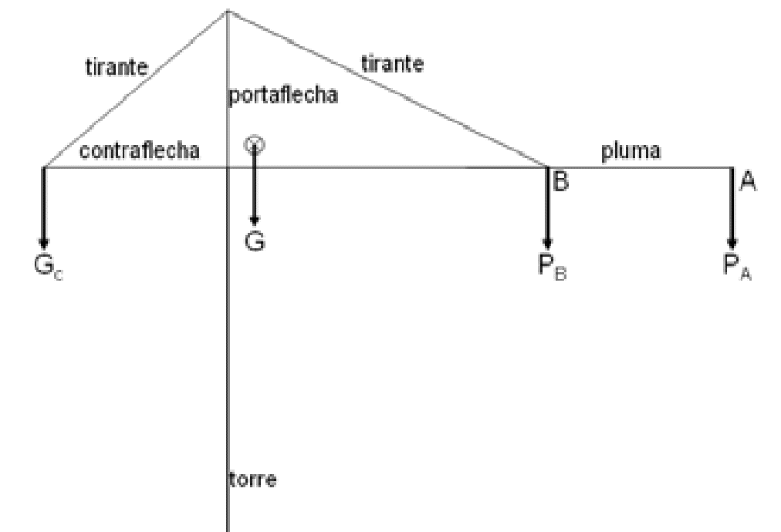
Alcance máximo: |  | L = 10 + A = |  | 12 | m |  | sem/año = | 45 |  | F = | 9
Alcance mínimo: |  | Lmin = |  | 2 | m |  |  |  |  | G = | 9
Elevación máxima: |  | h = 16 + B |  | 21 | m |  |  |  |  | H = | 2
Tiempo de enganche: |  |  |  | 15 | s
Tiempo desenganche: |  |  |  | 10 | s
Zonas de carga y descarga diametralmente opuestas.
Vida útil de la grúa: |  | Vida = 16 + D = |  | 19 | años
Tracción admisible tirante delantero: |  |  |  | Tadm = 1G00 = |  | 1900 | kN
Portaflecha: |  | PF = 4,D = |  | 4.3 | m
Contraflecha, L2: |  | CF = 6,G = |  | 6.9 | m
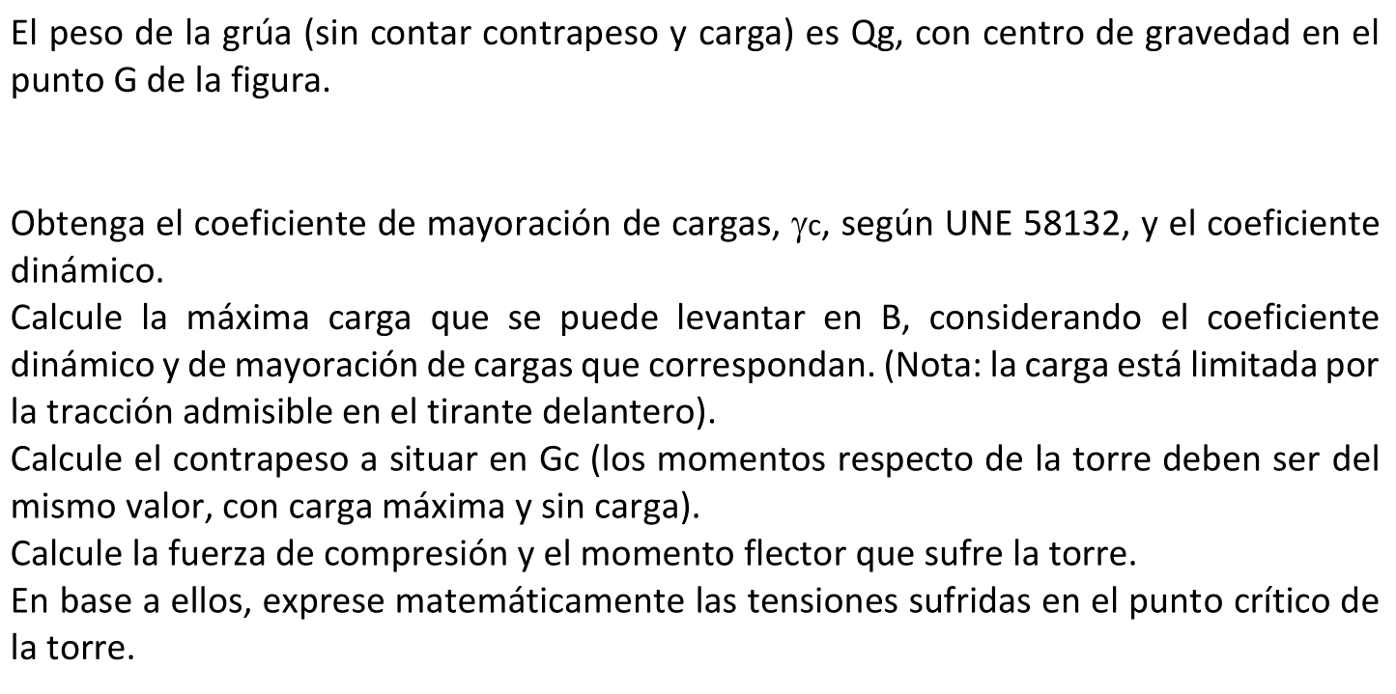
Distancia torre-B: |  | LB = 0,75 L = |  | 9 | m |  | Beta = atan(PF/LB) = |  | 0.4457 | rad
Distancia torre-G: |  | LG = 0,F = |  | 0.9 | m |  |  |  | 25.5 | grados
Peso grúa: |  | Qg = 120 + [10 x (A+G)] = |  | 230 | t

La máquina hace pocos ciclos por hora. Supondré velocidades lentas y haré la comprobación. |  |  |  |  |  |  |  | (Ver página 231 - Julio)
Velocidad elevación: |  | VL = | 0.4 | m/s
Velocidad traslación: |  | VT = | 0.4 | m/s
Velocidad rotación: |  | nR = | 1 | rpm

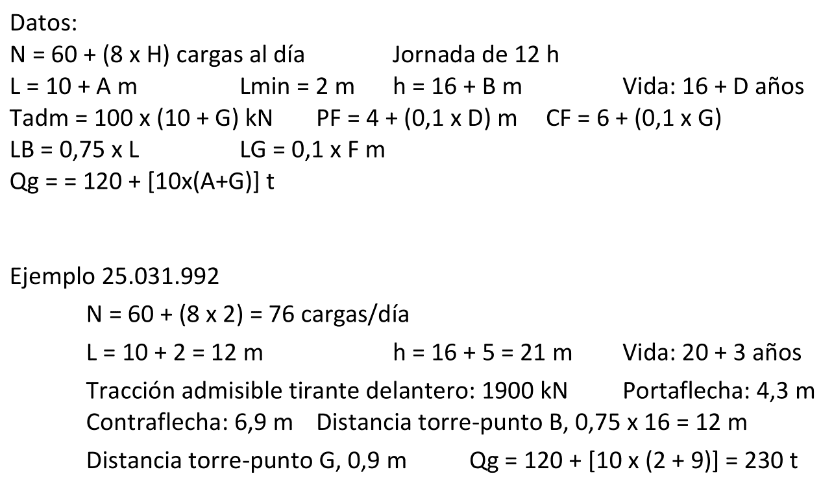
Secuencia y tiempos. Posición inicial, gancho abajo en zona de carga.
 | Enganche: |  |  |  | 15.0 | s |  | El tiempo de rotación se incluye en el de traslación.
 | Tiempo de subida, h: |  | ts = h/VL = |  | 52.5 | s |  | No cuento tiempo de bajada por hacer movimientos
 | Traslación, L - Lmin: |  | tt = (L-Lmin)/VT = |  | 25.0 | s |  |  | sucesivos los de subida y traslación.
 | Desenganche: |  |  |  | 10.0 | s
 | Traslación de vuelta: |  |  |  | 25.0 | s
 | Bajada: |  |  |  | 52.5 | s
 |  |  | Total ciclo: | tc = | 180.0 | s

 | Tiempo disponible: |  | td = J x 3600 / N = |  | 568.4 | s |  | ¿ td > tc ? | Aceptable

Clasificación UNE aparato
 | Años: | 19 |  | Días útiles / año: |  | 225 | días/año |  | (45 sem x 5 dia/sem)
 | Horas/dia: | 12 |  | Movimientos/día: |  | 76 | ciclos/día
 | Total ciclos: |  | años x días/año x ciclos/día = |  |  | 324,900 | ciclos |  | Clase ut. | U5
 | Estado de carga aparato: |  |  | Q | 3 | (hipótesis)
 | Grupo del aparato: |  |  | U5 | Q3 | --> | A6

Clasificación UNE mecanismo de elevación
 | Mecanismo elevación: |  |  | Estimamos en un 50% el tiempo de funcionamiento |  |  |  |  |  | f = | 0.5
 | Horas de vida del aparato: |  |  | años x días/año x h/día = |  |  |  | 51300 | h
 | Horas de funcionamiento mecanismo: |  |  |  |  | 25650 | h |  | Clase utilización |  | T8
 | Estado de carga mec. elev: |  |  | L | 3 | (hipótesis)
 | Grupo del mecanismo: |  |  | T8 | L3 | --> | M8

Coeficiente de mayoración de cargas |  |  |  |  | A6 | --> | gamma_c | = | 1.14

Factor epsilon: |  | VL | = | 0.4 | m/s
 |  | Grúa pluma |  |  |  | epsilon | = | 0.3

Coeficiente dinámico: |  |  | 1 + (epsilon x VL) = |  | 1.12 |  | psi = | 1.15

Máxima carga en B: |  | T1 sen beta = psi x PB |  | --> | PB = Tadm x sen(beta) / (gamma_c x psi) = |  |  |  | 624.8 | kN
 |  |  |  |  |  |  |  |  | 63.7 | t

Cálculo contrapeso: |  | (Mirar problema 6.4 - Julio) |  |  | Debe compensar el momento de la grúa y la mitad del momento máximo de la carga.
 |  | Gc x L2 = (Qg x e) + (PB x L1)/2 |  |  | --> | Gc = | 71.6 | t
 |  |  |  |  |  |  | 701.6 | kN

Fuerza de compresión: |  | Sc = | gamma_c x [Gc + Qg + (psi x PB)] = |  |  | 427.3 | t
Flector sobre torre: |  | M = | gamma_c x [- (Gc x L2) + (Qg x e) + psi x (PB x L1)] = |  |  |  |  | 424.9 | t · m
 |  |  |  |  |  |  |  | 4166.7 | kN · m

La torre presentará un punto crítico a tracción, por la flexión M (sin contar compresión de carga).
 | Y otro punto crítico a compresión, por flexión más compresión.

